Sheet1
 | Tarea Sistema de Cableado Estructurado - Christian Lara

Contexto de requerimientos |  | Cuarto de telecomunicaciones ubicado en el primer piso |  |  |  |  |  | Puntos de red por piso
Cada piso tiene 20 m² (rectangulo). Son 4 pisos en total. Cada piso tendrá entre 2 y 3 puntos de red El cuarto de telecomunicaciones (cuarto de servicio) estará en la planta baja. |  | Cantidad | Componente | Costo | Total | Total Final |  | Cantidad | Componente | Costo | Total
 |  | 1 | Rack (22U o 27U) | $4,000 | $4,000 | $93,887 |  | 28 | Jacks RJ45 | $60 | $1,680
 |  | 2 | Patch panels (24 puertos) | $723 | $1,446 |  |  | 18 | Faceplate | $45 | $810
 |  | 1 | Switch (48 puertos admin.) | $13,441 | $13,441 |  |  | 56 | patch cords | $75 | $4,200
 |  | 1 | Servidor | $45,000 | $45,000 |  |  | 60 m | Cable UTP | $90 | $5,400
 |  | 1 | Router/Firewall | $25,000 | $25,000
 |  | 1 | UPS 2000VA | $5,000 | $5,000 |  |  |  | Presupuesto por piso |  | $12,090

 |  | Distribucion de los nodos en los pisos (considerando futura expansion) |  |  |  |  |  |  | presupuesto total x 4 pisos |  | $48,360

 |  | Piso 1 | 3 nodos
 |  |  |  |  |  |  |  | Cableado vertical (backbone)
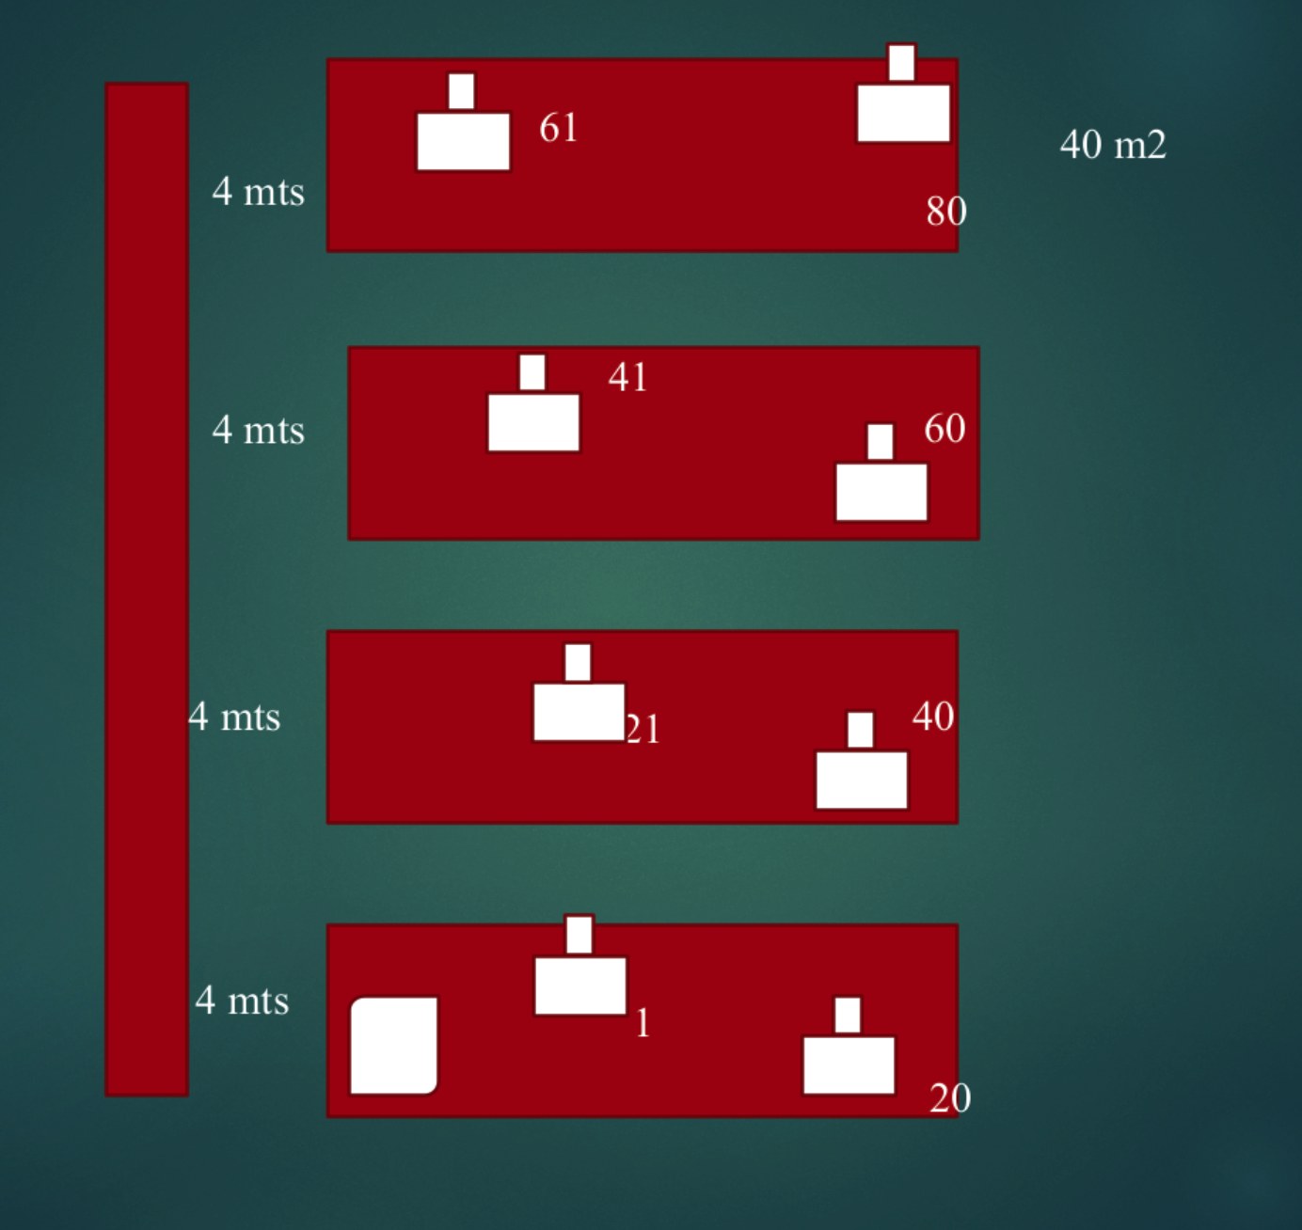 |  | Piso 2 | 2 nodos |  |  |  | Cantidad | Componente | Costo | Total
 |  |  |  |  |  |  | 120 m | Cable UTP | $15 | $1,800
 |  | Piso 3 | 2 nodos |  |  |  | 6 | Patch cords | $100 | $600
 |  |  |  |  |  |  | 1 | Canalizacion | $2,500 | $2,500
 |  | Piso 4 | 1 nodo |  |  |  | 1 | Organizadores | $1,200 | $1,200
 |  |  |  |  |  |  |  |  |  | $6,100
 |  | Con expansión (5 nodos extra por piso): |  |  |  |  |  |  |  | $24,400

 |  | Piso 1 | 8 nodos |  |  |  |  | Mano de obra + Certificacion
 |  |  |  |  |  |  |  | Total | $38,000
 |  | Piso 2 | 7 nodos

 |  | Piso 3 | 7 nodos
 |  |  |  |  | Costo final de proyecto |  |  |  | $204,647
 |  | Piso 4 | 6 nodos |  |  |  | IVA (15%) |  | 30,629.00

 |  | Total | 28 nodos |  |  |  |  |  | $235,276.00

